Worksheet
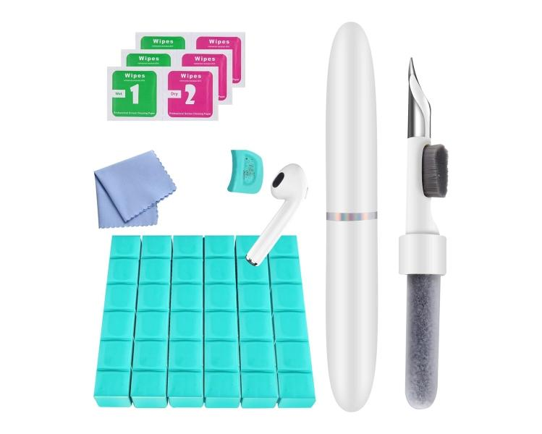
Technaxx Reinigungsset In-Ear Kopfhörer & Smartphone TX-333

Artikelnummer | 5302 |  | VE | 70
EAN | 4260358128580 |  | Stück pro Palette | Keine Angabe
Zollnummer | 96039099 |  | Lagen Pro Palette | Keine Angabe

Abmessungen - Artikel
Länge(cm) | Breite(cm) | Höhe(cm) | Gewicht(g)
10.5 | 1.5 | 1.5 | 11

Abmessungen - Artikelverpackung
Länge(cm) | Breite(cm) | Höhe(cm) | Leergewicht(g) | Gewicht(g) Artikel+Verpackung
18.5 | 6.5 | 2.5 | 14 | 91

Abmessungen - VE Karton (Masterkarton)
Länge(cm) | Breite(cm) | Höhe(cm) | Gewicht(g)
35.2 | 31.5 | 19 | 6600

Verpackung - Bestandteile
Rest Zubehör (g) | Papier/Pappe (g) | Styropor (g) | Kunstst. Hohlkörper(g) | Kunstst. Folien(g) | Materialverbunde (g)
62 | 5 | 0 | 0 | 1 | 0

Weiterführende Informationen
Technaxx Reseller Portal

